Hoja1
2023-01-16 16:14:12

LA PAZ 28 - HAEDO 4460-2005
BUENOS AIRES luquearti@gmail.com
____________________________________________________________________________________
LLANAS PLÁSTICAS
GRANDES
MULTIUSO
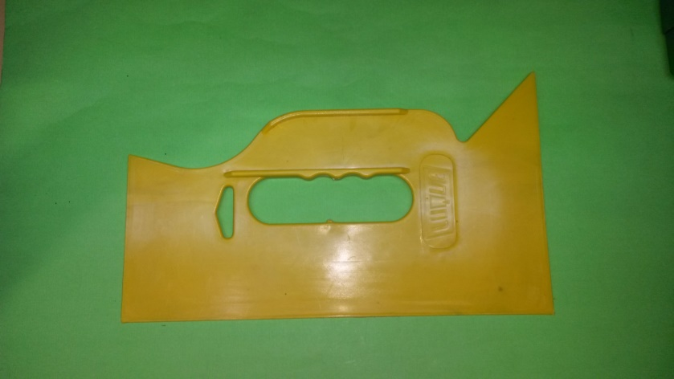

COD. | DESCRIPCION | PRECIO
LLA-10 | LLANAS GRANDES MULTIUSO | $ 125.00
 |  | .

N

